المؤشرات الكلية

سوق العراق للاوراق المالية
جلسة الاربعاء 2025/10/1 |  |  |  | تقرير أسعار الأسهم المتداولة واخبار الشركات
الجلسة (174)

الاسهم المتداولة المدرجة و OTC |  |  | 840,793,741 |  |  | قيمة الأسهم المتداولة المدرجة و OTC |  | 1,166,402,173 |  |  | صفقات الشركات المدرجة وOTC | 882
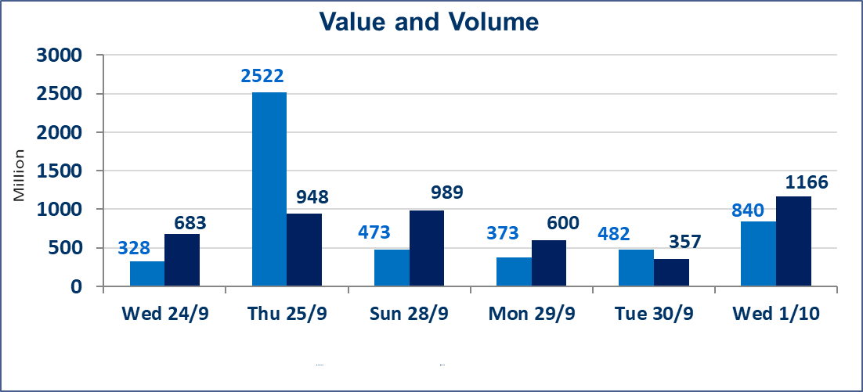
المؤشر60 ISX اليوم | 965.71 |  | نقطة |  |  | المؤشر15 ISX اليوم | 1132.49 | نقطة
المؤشر 60 ISX السابق | 963.39 |  | نقطة |  |  | المؤشر 15 ISX السابق | 1126.79 | نقطة
نسبة التغير | 0.24 |  | % |  |  | نسبة التغير | 0.51 | %
عدد النقاط | 2.32 |  | نقطة |  |  | عدد النقاط | 5.70 | نقطة

الشركات المدرجة | 104 | OTC | 11 | 115 |  | الشركات غير المتداولة المدرجة | 41 | OTC | 10 | 51
الشركات المتداولة | 44 | OTC | 0 | 44 |  | الشركات المرتفعة |  |  | 20
شركات الهيئة العامة |  |  |  | 9 |  | الشركات المنخفضة |  |  | 9
الموقوفة بقرار من هيأة الأوراق المالية |  |  |  | 10
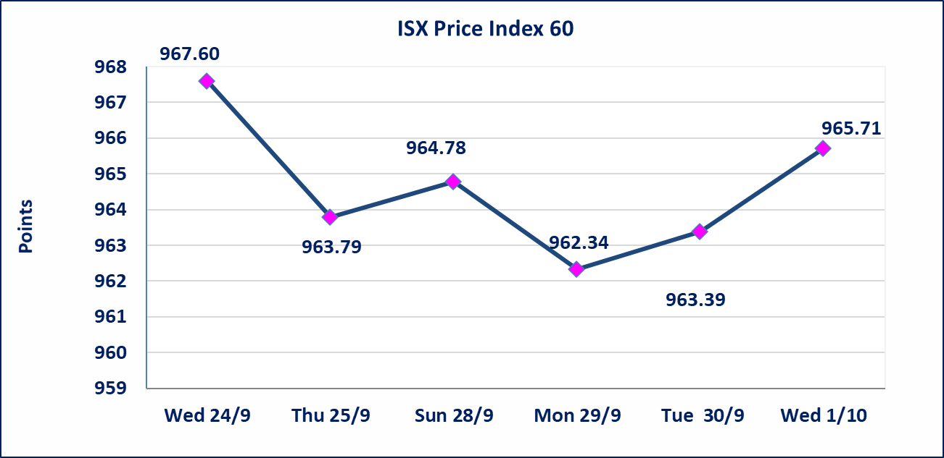
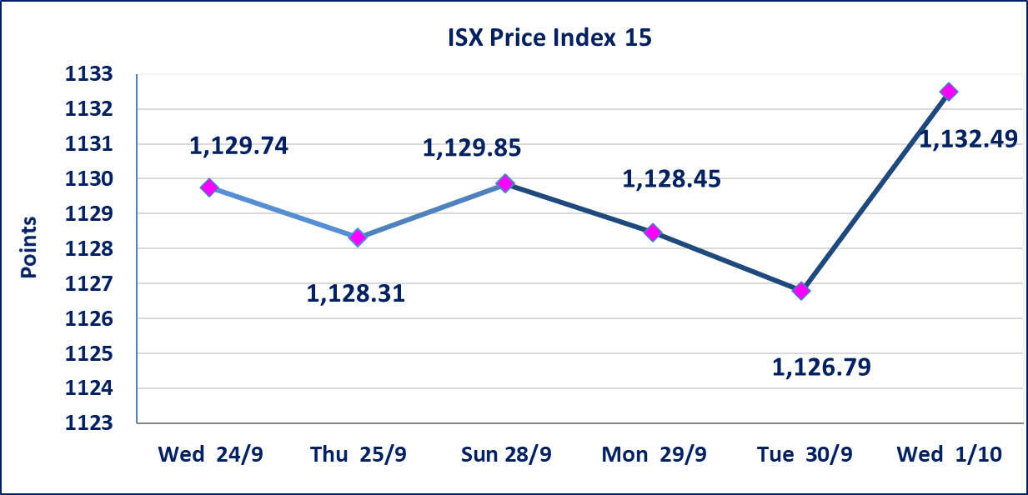

سندات اعمار الاصدارية الاولى | ايقاف التداول على سندات اعمار الاصدارية الاولى (500) الف اعتبارا من جلسة 2025/9/25.
سندات بناء الاصدارية الاولى | ايقاف التداول على سندات بناء الاصدارية الاولى (1,000,000) اعتبارا من جلسة 2025/9/25.
الحد الأعلى والادنى للتغير في السعر | نسبة التغير في المنصة النظامية (15%)، نسبة التغير في المنصة الثانية (20%)، نسبة التغير في المنصة الثالثة (5%) إرتفاعاً وإنخفاضاً من سعر الاغلاق السابق.
Web site : www.isx-iq.net E-mail : info-isx@isx-iq.net |  |  |  |  | 07834000034 - 07711211522 : ص . ب :3607 العلوية الهاتف |  |  |  |  |  | بغداد /الكرادة/ قرب المسرح الوطني /مجاور مصرف الخليج التجاري

نسبة التغير
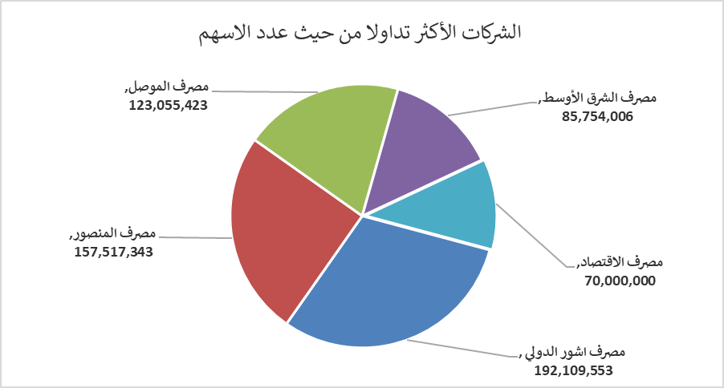
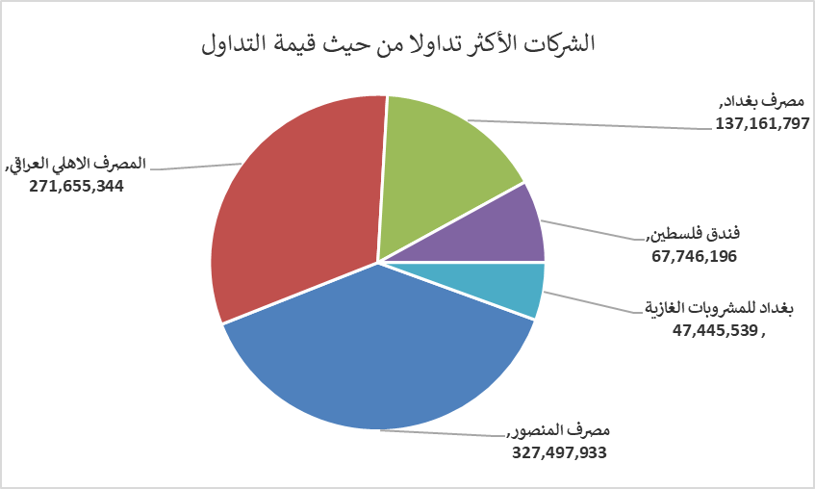
الشركات الأكثر ارتفاعاً وانخفاضاً

نسبة التغير لاسعار الاغلاق الاكثر ارتفاعاً |  |  |  | نسبة التغير لاسعار الاغلاق الاكثر انخفاضاً
اسم الشركة | اغلاق | التغير(%) | الاسهم المتداولة | اسم الشركة | اغلاق | التغير (%) | الاسهم المتداولة
مصرف اشور الدولي | 0.260 | 13.04 | 192,109,553 | مصرف الطيف الاسلامي | 0.750 | -6.25 | 201,773
مصرف الموصل | 0.170 | 6.25 | 123,055,423 | الوطنية للاستثمارات السياحية | 10.500 | -4.11 | 64,072
فندق فلسطين | 28.110 | 4.97 | 2,410,039 | مصرف الاقتصاد | 0.240 | -4.00 | 70,000,000
انتاج الالبسة الجاهزة | 2.150 | 4.88 | 435,165 | العراقية لصناعات الكارتون | 1.130 | -1.74 | 147,999
فندق السدير | 24.100 | 4.78 | 654,266 | الصناعات الالكترونية | 1.150 | -1.71 | 546,218

الشركات الاكثر نشاطا حسب الاسهم المتداولة (حجم التداول) |  |  |  | الشركات الاكثر نشاطا حسب القيمة المتداولة
اسم الشركة | اغلاق | التغير(%) | الاسهم المتداولة | اسم الشركة | اغلاق | التغير (%) | القيمة المتداولة
مصرف اشور الدولي | 0.260 | 13.04 | 192,109,553 | مصرف المنصور | 2.080 | 0.48 | 327,497,933
مصرف المنصور | 2.080 | 0.48 | 157,517,343 | المصرف الاهلي العراقي | 4.100 | 2.50 | 271,655,344
مصرف الموصل | 0.170 | 6.25 | 123,055,423 | مصرف بغداد | 3.630 | 0.28 | 137,161,797
مصرف الشرق الأوسط | 0.070 | 0.00 | 85,754,006 | فندق فلسطين | 28.110 | 4.97 | 67,746,196
مصرف الاقتصاد | 0.240 | -4.00 | 70,000,000 | بغداد للمشروبات الغازية | 4.700 | 0.21 | 47,445,539

